011
 | HOJA DE INSTRUCCIÓN DE INSPECCION/RECIBO DE MATERIA PRIMA

 | No. |  |  |  | Fecha de Inspección:
 | 2024/116 |  |  |  | 11 de octubre de 2024

Descripción de Materia Prima recibida: |  |  | Proveedor: |  | Factura No. |  | Fecha de Factura:
Lamina en Cinta. Cal. 19 A1008-DS |  |  | B.F STEEL DE MEXICO S.A DE C.V |  | 42490 |  | 19/08/2023

Calibre de lámina |  | No. de pedido |  | No. de rollo |  | No. de Pz./Kg.

,040" ± ,002" |  | 233125282 |  | BF - 429 - 23 |  | 21/7642

Lecturas de muestreo:

Ancho | Largo |  | Instrucciones para la Inspección: 1.- Deberán ser revisadas las propiedades mecánicas y la composición química del material de acuerdo a especificaciones técnicas establecidas en el reverso de este documento contra certificado de material (CM) si éstas cumplen se marca con una o en su defecto, si no cumplen cun una en la columna CM correspeondiente. 2,- Se evalua el aspecto dimensional, midiendo el espesor como se indica en la figura. Nota: Si al menos un aspecto no se cumple se rechaza el material y se actua conforme al procedimeinto MP-7.10
1 | 2
3 | 4
5 | 6
7 | 8
9 | 10
11 | 12
13 | 14
15 | 16
17 | 18
19 | 20

Observaciones a los resultados dimensiónales, propiedades mecánicas y requerimientos químicos:

SE LIBERAN todas las PIEZAS, CON UN TOTAL DE1.578462 KG

Aceptación | √ |  |  |  | Rechazo

Observaciones a la disposición de la Materia Prima:
MATERIAL DENTRO DE ESPECIFICACIÓN
RUGOSIDAD µin | 21 | 23 | 25 | 27 | 29
Dureza Rb | 22 | 24 | 26 | 28 | 30

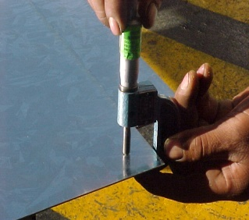
 |  |  |  |  | NOTA: En la imagen se indican los lugares para toma de lectura del espesor de lámina, utilizando micrómetro para espesores en el rango adecuado.

Nombre y Firma

JCSistemas
Aseguramiento de Calidad

